Cemig (Índice)
RESULTADOS 2021

1.0 Dados operacionais
2.0 Dados Financeiros
3.0 Balanço Patrimonial

1.1 Receita Anual Permitida RAP
2.1 Receita Operacional
3.1 Ativo

1.2 Usinas (capacidade instalada)
2.2 Custos e despesas
operacionais
3.2 Passivo

1.3 Balanço de energia
2.3 LAJIDA
4.0 Demonstrações do Resultado
1.4 venda da energia por
classe de consumo
2.4 Resultado Financeiro

4.1 DRE
1.5 Energia comprada para . revenda
2.5 Endividamento

2.6 Endividamento . . (Debêntures)
1.6 Perdas de energia
5.0 Demonstração do Fluxos de caixa

1.7 Indicadores de Qualidade
DECi/FECi
2.7 Investimentos

1.8 Taxa de . . arrecadação/inadimplência
6.0 Desempenho das ações

1.1 RAP 2021-2022
1.1 RAP 2021 - 2022

VOLTAR

REH - Resolução Homologatoria ANEEL - 2959/2021 (ciclo 2021/2022)
Receita Anual Permitida - RAP | RAP | % Cemig | Cemig
Cemig | 781,603 | 100.00% | 781,606
Cemig GT | 696,756 | 100.00% | 696,756
Cemig Itajuba | 49,785 | 100.00% | 49,785
Centroeste | 27,543 | 100.00% | 27,543
Sete Lagoas | 7,519 | 100.00% | 7,522
Taesa | 2,746,871 | 21.68% | 595,522
Novatrans | 352,463 |  | 76,414
TSN | 325,134 |  | 70,489
Munirah | 28,957 |  | 6,278
GTESA | 5,877 |  | 1,274
PATESA | 17,405 |  | 3,773
ETAU | 29,874 |  | 6,477
ETEO | 105,373 |  | 22,845
NTE | 92,101 |  | 19,968
STE | 50,610 |  | 10,972
ATE I | 115,113 |  | 24,956
ATE II | 275,495 |  | 59,727
EATE | 130,559 |  | 28,305
ETEP | 29,385 |  | 6,371
ENTE | 67,274 |  | 14,585
ECTE | 10,850 |  | 2,352
ERTE | 15,320 |  | 3,321
Lumitrans | 12,732 |  | 2,760
Transleste | 19,258 |  | 4,175
Transirapé | 22,165 |  | 4,805
Transudeste | 16,324 |  | 3,539
ATE III | 127,711 |  | 27,688
São Gotardo | 5,518 |  | 1,196
Mariana | 16,431 |  | 3,562
Miracema | 67,939 |  | 14,729
Janaúba | 197,704 |  | 42,862
Aimorés | 40,432 |  | 8,766
Paraguaçu | 60,352 |  | 13,084
Brasnorte | 28,123 |  | 6,097
STC | 19,247 |  | 4,173
EBTE | 36,418 |  | 7,895
ESDE | 7,179 |  | 1,556
ETSE | 4,102 |  | 889
ESTE | 57,165 |  | 12,393
Ivaí | 149,761 |  | 32,468
EDTE | 35,219 |  | 7,635
Sant'Ana | 62,079 |  | 13,459
São João | 49,835 |  | 10,804
São Pedro | 46,533 |  | 10,088
Lagoa Nova | 12,854 |  | 2,787
TOTAL RAP CEMIG |  |  | 1,377,128
Valor de RAP proporcional a participação da Cemig

1.2 Usinas
1.2 USINAS

VOLTAR

Valores em MW
Usina | Potência Cemig H | Garantia Física Cemig H | Fim da Concessão | Tipo de Usina
Belo Monte | 1,313 | 534 | 2046-07-11 | UHE
Emborcação | 1,192 | 500 | 2027-05-26 | UHE
Santo Antônio | 553 | 376 | 2050-09-13 | UHE
Nova Ponte | 510 | 270 | 2027-08-12 | UHE
Irapé | 399 | 208 | 2037-09-19 | UHE
Três Marias | 396 | 239 | 2053-01-02 | UHE
Aimorés | 149 | 82 | 2039-11-15 | UHE
Salto Grande | 102 | 75 | 2053-01-02 | UHE
Amador Aguiar I (Capim Branco I) | 94 | 61 | 2042-11-25 | UHE
Queimado | 87 | 56 | 2034-07-12 | UHE
Amador Aguiar II (Capim Branco II) | 83 | 52 | 2036-08-29 | UHE
Funil | 81 | 38 | 2040-05-03 | UHE
Sá Carvalho | 78 | 56 | 2026-08-28 | UHE
Rosal | 55 | 29 | 2035-12-13 | UHE
Itutinga | 52 | 28 | 2053-01-02 | UHE
Igarapava | 50 | 32 | 2031-09-09 | UHE
Baguari | 48 | 29 | 2046-03-20 | UHE
Camargos | 46 | 21 | 2053-01-02 | UHE
Volta do Rio | 42 | 18 | 2031-12-26 | EOL
Retiro Baixo | 42 | 18 | 2047-04-05 | UHE
Porto Estrela | 34 | 19 | 2035-06-11 | UHE
Candonga | 32 | 15 | 2040-07-13 | UHE
Praias de Parajuru | 29 | 8 | 2032-09-24 | EOL
Pai Joaquim | 23 | 14 | 2032-09-12 | PCH
Piau | 18 | 14 | 2053-01-02 | UHE
Gafanhoto | 14 | 7 | 2053-01-02 | UHE
Cachoeirão | 13 | 8 | 2033-09-04 | PCH
Santo Inácio III | 13 | 6 | 2046-06-13 | EOL
Paracambi | 12 | 10 | 2034-01-05 | PCH
São Raimundo | 10 | 5 | 2046-06-13 | EOL
Santo Inácio IV | 10 | 5 | 2046-06-13 | EOL
Garrote | 10 | 5 | 2046-06-13 | EOL
Pipoca | 10 | 6 | 2034-12-07 | PCH
Peti | 9 | 6 | 2053-01-02 | UHE
Poço Fundo | 9 | 6 | 2052-05-27 | PCH
Joasal | 8 | 5 | 2053-01-02 | UHE
Salto Voltão | 8 | 7 | 2033-06-29 | PCH
Outras | 120 | 55
Total | 5,755 | 2,921

1.3 Balanço de energia
1.3 BALANÇO DE ENERGIA ELETRICA
Fornecimento Bruto de Energia Elétrica

VOLTAR

RECURSOS TOTAIS |  | REQUISITOS TOTAIS
84.716 GWh |  | 84.716 GWh
Energia Produzida | 5,169 | Energia Comercializada | 78,000
Geração Própria | 3,727 | Vendas CEMIG D no Mercado Cativo (7) | 26,141
Energia Empresas Coligadas | 1,536 | Vendas CEMIG GT no Mercado Livre | 25,583
Perdas Geração Rede Básica | -94 | Vendas Empresas Coligadas (5) | 2,016
 |  | Vendas CEMIG GT às Distribuidoras(6) | 2,236
Energia Comprada | 79,547 | Vendas no MRE | 510
Itaipu | 5,580 | Vendas na CCEE | 21,509
Contratos Regulados (1) | 17,985
Compra no MRE (2) | 3,633
Compra na CCEE | 17,606
Contratos Bilaterais | 23,614 | Perdas - Rede de Distribuição | 6,240
CCEN | 1,063
CCGF | 7,519
Recebimento na RD (3) | 1,943 | Perdas - Rede Básica | 477
PROINFA (4) | 606

Compreende o balanço de energia do grupo Cemig , empresas integrais : Cemig D, Cemig GT, Cemig PCH, Horizontes, Rosal, Sá Carvalho e SPE's .Exclui transações entre as empresas .
1. Contratos de Comercialização de Energia no Ambiente Regulado - CCEAR e Leilão de Ajuste
2. Mecanismo de Realocação de Energia - MRE
3. Geração injetada diretamente na Rede de Distribuição (Micro e Mini GD)
4. Programa de incentivo às fontes alternativas de energia - PROINFA
5. Contratos Bilaterais das empresas CEMIG GT, Sá Carvalho, Horizontes, Rosal, CEMIG PCH e SPE's
6. Vendas da Cemig GT no Ambiente de Contratação Regulado - ACR
7. Considera a energia compesada pela Micro e Mini GD e o mês de referência é o de leitura

1.4 Mercado de Energia
1.4 VENDA DE ENERGIA POR CLASSE DE CONSUMO
Fornecimento Bruto de Energia Elétrica

VOLTAR

 | 2021 |  |  | 2020 |  |  | Variação %
 | MWh (2) | R$ (milhões) | Preço Médio MWh Faturado (R$/MWh) (1) | MWh (2) | R$ (milhões) | Preço Médio MWh Faturado (R$/MWh) (1) | MWh | R$
Residencial | 11,185,772 | 11,123 | 994.43 | 10,980,626 | 9,875 | 899.31 | 1.87 | 12.64
Industrial | 16,360,861 | 5,275 | 322.41 | 12,731,167 | 4,171 | 327.62 | 28.51 | 26.47
Comércio, serviços e outros | 8,334,095 | 5,520 | 662.38 | 8,571,078 | 4,979 | 580.91 | (2.76) | 10.87
Rural | 3,975,398 | 2,566 | 645.45 | 3,766,186 | 2,190 | 581.43 | 5.56 | 17.17
Poder público | 729,312 | 583 | 799.66 | 713,984 | 522 | 731.56 | 2.15 | 11.69
Iluminação pública | 1,225,733 | 718 | 585.75 | 1,242,760 | 550 | 442.87 | (1.37) | 30.55
Serviço público | 1,418,306 | 879 | 620.00 | 1,362,402 | 722 | 529.57 | 4.10 | 21.91
Subtotal | 43,229,477 | 26,665 | 616.83 | 39,368,203 | 23,009 | 584.46 | 9.81 | 15.89
Consumo Próprio | 33,074 | - | - | 34,089 | - | - | (2.98) | -
Fornecimento não faturado líquido | - | (14) | - | - | 9 | - | - | -
 | 43,262,551 | 26,651 | 616.02 | 39,402,292 | 23,018 | 584.18 | 9.80 | 15.78
Suprimento a outras concessionárias (3) | 10,824,709 | 3,024 | 279.35 | 13,906,848 | 3,363 | 241.82 | (22.16) | (10.08)
Suprimento não faturado líquido | - | (55) | - | - | 51 | - | - | -
Total | 54,087,260 | 29,619 | 547.62 | 53,309,140 | 26,432 | 495.83 | 1.46 | 12.06

(1) O preço médio não inclui a receita de fornecimento não faturado. (2) Informações, em MWh, não revisadas pelos auditores independentes. (3) Inclui Contrato de Comercialização de Energia no Ambiente Regulado - CCEAR e contratos bilaterais com outros agentes.

1.5 EE comprada para revenda
1.5 ENERGIA ELÉTRICA COMPRADA PARA REVENDA

VOLTAR

(Em milhares de Reais)
 | Consolidado
 | 2021 | 2020
Energia de Itaipu Binacional | 1,945,788 | 1,990,221
Contratos por cotas de garantia física | 831,884 | 780,025
Cotas das usinas de Angra I e II | 244,577 | 302,969
Energia de curto prazo | 1,224,155 | 1,496,785
PROINFA | 400,638 | 317,588
Contratos bilaterais | 417,728 | 333,676
Energia adquirida através de leilão em ambiente regulado | 6,242,369 | 3,334,408
Energia adquirida no ambiente livre (1) | 4,976,410 | 3,976,906
Geração distribuída | 1,268,173 | 678,113
Créditos de PIS/Pasep e Cofins | (1,450,468) | (1,099,202)
 | 16,101,254 | 12,111,489

1.6 Perdas Energia
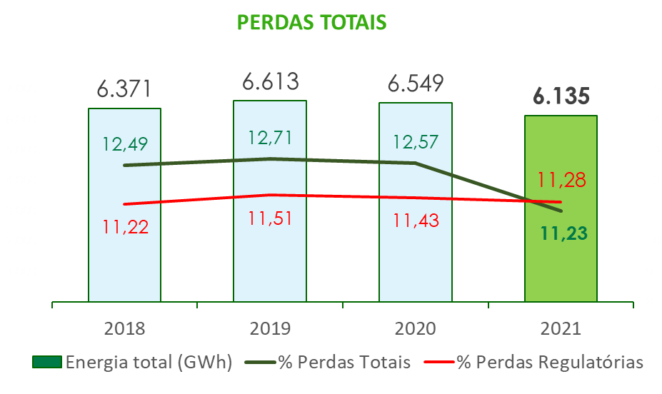
1.6 PERDAS DE ENERGIA

VOLTAR

Perdas Reais | 2019 | 2020 | 2021
Perdas Totais (GWh) | 6,613 | 6,549 | 6,135
% Perdas Totais | 12.71% | 12.57% | 11.23%
% Perdas regulatórias | 11.51% | 11.43% | 11.28%

1.7 DEC _ FEC
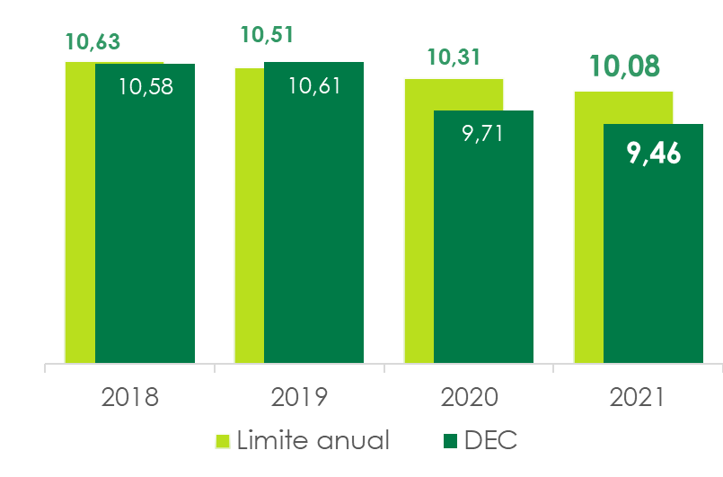
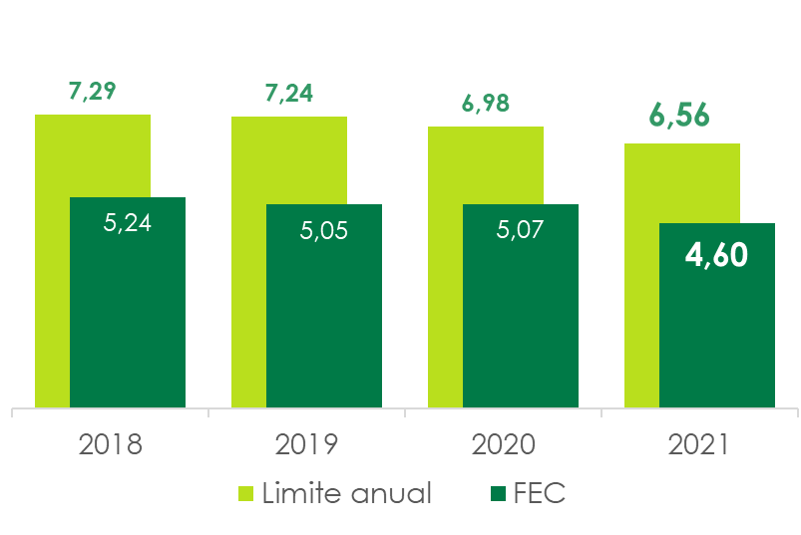
1.7 DECi e FECi

VOLTAR

Ano | Limite | DECi | Ano | Limite | FECi
2018 | 10.63 | 10.58 | 2018 | 7.29 | 5.24
2019 | 10.51 | 10.61 | 2019 | 7.24 | 5.05
2020 | 10.31 | 9.71 | 2020 | 6.98 | 5.07
2021 | 10.08 | 9.46 | 2021 | 6.56 | 4.60

1.8 Taxa de arrecadação_Inad
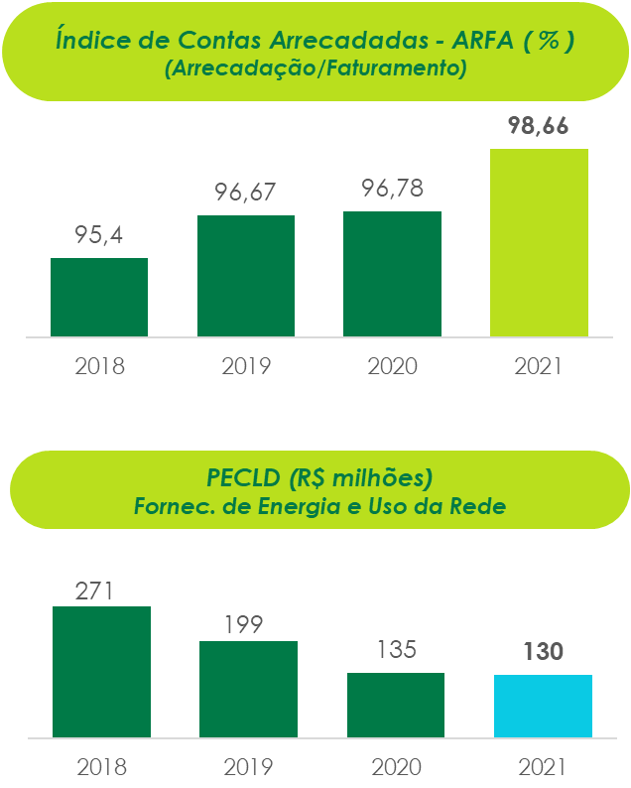
1.8 ÍNDICE DE CONTAS ARRECADADAS (Arrecadação/Faturamento)

VOLTAR

2.1 Receita
2.1 RECEITA OPERACIONAL

VOLTAR

(Em milhares de Reais)
 | Consolidado
 | 2021 | 2020
Fornecimento bruto de energia elétrica | 29,619,254 | 26,432,081
Receita de uso dos sistemas elétricos de distribuição – TUSD | 3,448,318 | 3,021,614
CVA e outros componentes financeiros | 2,146,043 | 454,741
Restituição de créditos de PIS/Pasep e Cofins aos consumidores – Realização | 1,316,995 | 266,320
Receita de transmissão
Receita de operação e manutenção | 354,910 | 279,263
Receita de construção de transmissão | 251,973 | 201,451
Remuneração financeira do ativo de contrato da transmissão | 660,457 | 438,393
Receita de construção de distribuição | 1,852,263 | 1,434,823
Ajuste de expectativa do fluxo de caixa do ativo financeiro indenizável da concessão de distribuição | 53,751 | 15,464
Receita de atualização financeira da bonificação pela outorga | 523,105 | 347,057
Liquidação na CCEE | 1,156,503 | 153,762
Transações no Mecanismo de Venda de Excedentes | 452,896 | 234,347
Fornecimento de gás | 3,470,406 | 2,011,084
Multa por violação de padrão indicador de continuidade | (70,948) | (50,532)
Receita por antecipação de prestação de serviço | 153,970 | -
Outras receitas operacionais | 1,935,273 | 1,709,486
Impostos e encargos incidentes sobre a receita | (13,679,051) | (11,721,729)
Receita operacional líquida | 33,646,118 | 25,227,625

2.2 Custos Despesas operaci
2.2 CUSTOS E DESPESAS OPERACIONAIS

VOLTAR

(Em milhares de Reais)
 | Consolidado
 | 2021 | 2020
Pessoal | 1,240,468 | 1,276,076
Participação dos empregados e administradores no resultado | 134,267 | 141,847
Obrigações pós-emprego | 15,194 | 438,245
Materiais | 94,021 | 79,077
Serviços de terceiros | 1,449,954 | 1,264,788
Energia elétrica comprada para revenda | 16,101,254 | 12,111,489
Depreciação e amortização | 1,049,108 | 989,053
Provisões e ajustes para perdas operacionais | 374,678 | 423,286
Encargos de uso da rede básica de transmissão | 3,336,985 | 1,747,811
Gás comprado para revenda | 2,011,340 | 1,083,089
Custos de construção da infraestrutura | 2,035,648 | 1,581,475
Outras despesas operacionais líquidas | 393,426 | 295,635
 | 28,236,343 | 21,431,871

2.3 LAJIDA
2.3 LAJIDA

VOLTAR

LAJIDA - R$ milhões | Consolidado
 | 2021 | 2020 | Var %
Resultado do exercício | 3,753 | 2,864 | 31.04
+ Despesa de imposto de renda e contribuição social | 945 | 936 | 0.96
+ Resultado financeiro | 2,253 | 905 | 148.95
+ Depreciação e amortização | 1,049 | 989 | 6.07
= LAJIDA conforme “Instrução CVM 527” | 8,000 | 5,694 | 40.50
Efeitos não recorrentes e não caixa
+ Lucro líquido atribuído a acionistas não-controladores | (2) | (1) | 100.00
+ Resultado da RTP, líquido | (215) | (621) | (65.38)
+ Ganho na alienação de ativo mantido para venda, líquido | (109) | - | -
+ Reversão de provisões tributárias | (89) | - | -
+ Provisão para crédito de liquidação duvidosa - Renova | - | 37 | -
+ Repactuação do risco hidrológico – Lei 14.052/20, líquido | (1,032) | - | -
+ Repactuação do risco hidrológico – Lei 14.052/20, investidas | (308) | - | -
+ Antecipação pela prestação de serviço, líquido | (148) | - | -
+ Resultado da combinação de negócios | (4) | (52) | (92.31)
+ Baixa de ativo e impairment | 51 | (5) | -
+ Ajuste líquido referente à desvalorização em investimentos | 204 | - | -
+ Baixa do saldo da obrigação pós emprego do seguro de vida | (415) | - | -
+ Reversão das perdas esperadas com créditos do Estado de Minas Gerais (líquida das constituições) | - | (178) | -
Lajida ajustado | 5,933 | 4,874 | 21.72

* O montante refere-se à antecipação de valores pela prestação de serviços da controlada ESCEE para consumidor livre, líquido de Pis/Pasep e Cofins. ** As controladas em conjunto NESA e Aliança Energia e a coligada Madeira reconheceram, em 30 de setembro de 2021, os montantes de R$30 milhões, R$149 milhões e R$129 milhões, respectivamente, relacionados à repactuação do risco hidrológico. *** O valor de R$621 milhões refere-se a: R$429 milhões referente ao efeito da revisão tarifária periódica antes da mudança de prática contábil e R$192 milhões, referente aos ajustes decorrentes da uniformização das práticas contábeis.

2.4 Resultado Financeiro
2.4 RESULTADO FINANCEIRO

VOLTAR

(Em milhares de Reais)
 | Consolidado
 | 2021 | 2020
RECEITAS FINANCEIRAS
Renda de aplicação financeira | 241,554 | 95,246
Acréscimos moratórios sobre venda de energia | 460,480 | 398,940
Variação monetária | 67,828 | 42,323
Variação monetária – CVA | 63,907 | 31,949
Variação monetária de depósitos vinculados a litígios | 29,018 | 52,824
PIS/Pasep e Cofins incidentes sobre as receitas financeiras | (123,981) | (96,464)
Ganhos com instrumentos financeiros | - | 1,752,688
Encargos de créditos com partes relacionadas | 1,752 | 30,300
Atualização dos créditos de PIS/Pasep e Cofins | 19,837 | 41,694
Outras | 82,911 | 95,905
 | 843,306 | 2,445,405
DESPESAS FINANCEIRAS
Encargos de empréstimos, financiamentos e debêntures | (1,146,682) | (1,177,769)
Amortização do custo de transação | (20,456) | (15,107)
Variações cambiais – empréstimos e financiamentos | (353,321) | (1,742,494)
Ágio na recompra de títulos de dívida | (491,037) | -
Variações cambiais – Itaipu Binacional | (26,757) | (46,777)
Variação monetária – empréstimos, financiamentos e debêntures | (330,114) | (186,610)
Variação monetária – Concessão Onerosa | (8,268) | (9,165)
Encargos e variação monetária de obrigação pós-emprego | (69,604) | (52,708)
Perdas com instrumentos financeiros | (537,976) | -
Variação monetária de arrendamento | (24,974) | (26,995)
Outras | (87,110) | (93,239)
 | (3,096,299) | (3,350,864)
RESULTADO FINANCEIRO LÍQUIDO | (2,252,993) | (905,459)

2.5 Endividamento
2.5 ENDIVIDAMENTO

VOLTAR
(Em milhares de Reais)

Consolidado | 2022 | 2023 | 2024 | 2025 | 2026 | Total
Moedas
Dólar Norte-Americano | 42,173 | - | 5,580,500 | - | - | 5,622,673
Total por moedas | 42,173 | - | 5,580,500 | - | - | 5,622,673
Indexadores
IPCA | 774,084 | 274,678 | 377,118 | 1,260,943 | 1,635,083 | 4,321,906
UFIR/RGR | 3,267 | 2,380 | - | - | - | 5,647
CDI | 627,989 | 560,000 | 270,000 | - | - | 1,457,989
URTJ/TJLP | 20,625 | - | - | - | - | 20,625
Total por indexadores | 1,425,965 | 837,058 | 647,118 | 1,260,943 | 1,635,083 | 5,806,167
(-) Custos de transação | (3,005) | (747) | (10,706) | (4,526) | (17,535) | (36,519)
(±) Recursos antecipados | - | - | (13,356) | - | - | (13,356)
(-) Deságio | - | - | - | (7,501) | (7,501) | (15,002)
Total geral | 1,465,133 | 836,311 | 6,203,556 | 1,248,916 | 1,610,047 | 11,363,963

2.6 Endividamento (Debêntures)
2.6 ENDIVIDAMENTO
Empréstimos, financiamentos e debêntures

VOLTAR

(Em milhares de Reais)
Financiadores | Vencimento principal | Encargos financeiros anuais | Moedas | Consolidado
 |  |  |  | 2021 |  |  | 2020
 |  |  |  | Circulante | Não circulante | Total | Total
MOEDA ESTRANGEIRA
Banco do Brasil S.A. - bônus diversos | 2024 | Diversas | U$$ | - | - | - | 11,725
Eurobonds | 2024 | 0 | U$$ | 42,173 | 5,580,500 | 5,622,673 | 7,853,959
(-) Custos de transação |  |  |  | - | (8,220) | (8,220) | (15,664)
(±) Recursos antecipados |  |  |  | - | (13,356) | (13,356) | (25,314)
Dívida em moeda estrangeira |  |  |  | 42,173 | 5,558,924 | 5,601,097 | 7,824,706
MOEDA NACIONAL
Caixa Econômica Federal | 2021 | TJLP + 2,50% | R$ | - | - | - | 17,204
Caixa Econômica Federal | 2022 | TJLP + 2,50% | R$ | - | - | - | 14,086
Eletrobrás | 2023 | UFIR + 6,00% a 8,00% | R$ | 3,267 | 2,380 | 5,647 | 9,058
Sonda | 2022 | 110,00% do CDI | R$ | 52,430 | - | 52,430 | 50,008
(-) Custos de Transação |  |  |  | - | - | - | (55)
Dívida em moeda nacional |  |  |  | 55,697 | 2,380 | 58,077 | 90,301
Total de empréstimos e financiamento |  |  |  | 97,870 | 5,561,304 | 5,659,174 | 7,915,007
Debêntures - 3ª Emissão - 3ª Série | 2022 | IPCA + 6,20% | R$ | 428,367 | - | 428,367 | 761,520
Debêntures - 7ª Emissão - Série Única | 2021 | 140,00% do CDI | R$ | - | - | - | 288,839
Debêntures - 3ª Emissão - 2ª Série | 2021 | IPCA + 4,70% | R$ | - | - | - | 587,956
Debêntures - 3ª Emissão - 3ª Série | 2025 | IPCA + 5,10% | R$ | 323,437 | 824,028 | 1,147,465 | 1,035,247
Debêntures - 7ª Emissão - 1ª Série | 2024 | CDI + 0,45% | R$ | 545,933 | 810,000 | 1,355,933 | 1,891,927
Debêntures - 7ª Emissão - 2ª Série | 2026 | IPCA + 4,10% | R$ | 3,364 | 1,756,264 | 1,759,628 | 1,587,924
Debêntures - - 4ª emissão - 1ª série | 2022 | TJLP+1,82% | R$ | 10,028 | - | 10,028 | 19,629
Debêntures - 4ª emissão - 2ª série | 2022 | Selic + 1,82% | R$ | 4,376 | - | 4,376 | 9,089
Debêntures - 4ª emissão - 3ª série | 2022 | TJLP + 1,82% | R$ | 10,597 | - | 10,597 | 21,807
Debêntures - 4ª emissão - 4ª série | 2022 | Selic + 1,82% | R$ | 5,201 | - | 5,201 | 10,703
Debêntures - 7ª emissão - Série única | 2023 | CDI + 1,50% | R$ | 20,049 | 20,000 | 40,049 | 60,024
Debêntures - 8ª emissão - Série única | 2031 | IPCA + 5,27% | R$ | 18,916 | 967,530 | 986,446 | 890,440
(-) Deságio na emissão de debêntures |  |  |  | - | (15,002) | (15,002) | (18,300)
(-) Custos de Transação |  |  |  | (3,005) | (25,294) | (28,299) | (41,254)
Total de debêntures |  |  |  | 1,367,263 | 4,337,526 | 5,704,789 | 7,105,551
Total geral consolidado |  |  |  | 1,465,133 | 9,898,830 | 11,363,963 | 15,020,558

2.7 Investimentos
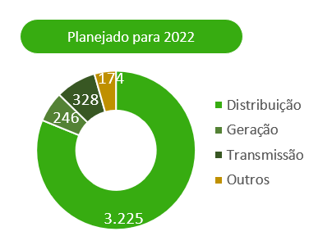
2.7 INVESTIMENTOS

VOLTAR

Descrição (R$ milhões) | Realizado
 | 2021
Geração | 165

Transmissão | 245

Distribuição | 1,646

Holding | 67
Gasmig | 54
Aportes | 13
 | -
TOTAL | 2,123

3.1 BP (Ativo)
3.1 BALANÇOS PATRIMONIAIS ATIVO

VOLTAR

(Em milhares de Reais)
 | Consolidado
 | 2021 | 2020
CIRCULANTE
Caixa e equivalentes de caixa | 825,208 | 1,680,397
Títulos e valores mobiliários | 1,724,088 | 3,360,270
Consumidores, revendedores e concessionários | 4,429,883 | 4,373,075
Ativos financeiros e setoriais da concessão | 1,504,666 | 258,588
Ativos de contrato | 599,692 | 737,110
Tributos compensáveis | 1,968,979 | 1,850,057
Imposto de renda e contribuição social a recuperar | 698,914 | 597,610
Dividendos a receber | 335,189 | 188,327
Contribuição de iluminação pública | 233,309 | 179,401
Reembolso de subsídios tarifários | 291,896 | 88,349
Instrumentos financeiros derivativos | - | 522,579
Outros | 337,326 | 362,326
TOTAL DO CIRCULANTE | 12,949,150 | 14,198,089

Ativos classificados como mantidos para venda | - | 1,258,111

TOTAL DO CIRCULANTE | 12,949,150 | 15,456,200

NÃO CIRCULANTE
Títulos e valores mobiliários | 353,730 | 764,793
Consumidores, revendedores e concessionários de transporte de energia | 51,540 | 160,969
Tributos compensáveis | 1,997,285 | 3,442,071
Imposto de renda e contribuição social a recuperar | 315,405 | 346,523
Impostos de renda e contribuição social diferidos | 2,464,734 | 2,452,860
Depósitos vinculados a litígios | 1,155,169 | 1,055,797
Instrumentos financeiros derivativos | 1,219,176 | 2,426,351
Contas a receber do Estado de Minas Gerais | 13,366 | 11,614
Ativos financeiros e setoriais da concessão | 4,969,400 | 3,798,734
Ativos de contrato | 5,780,316 | 4,242,962
Investimentos | 5,105,926 | 5,415,293
Imobilizado | 2,419,269 | 2,407,143
Intangível | 12,953,317 | 11,809,928
Operações de arrendamento mercantil - direito de uso | 225,593 | 212,074
Outros | 72,432 | 79,768
TOTAL DO NÃO CIRCULANTE | 39,096,658 | 38,626,880
TOTAL DO ATIVO | 52,045,808 | 54,083,080

3.2 BP (Passivo)
3.2 BALANÇOS PATRIMONIAIS PASSIVO

VOLTAR

(Em milhares de Reais)
 | Consolidado
 | 2021 | 2020
CIRCULANTE
Fornecedores | 2,683,343 | 2,358,320
Encargos regulatórios | 610,695 | 445,807
Participação dos empregados e administradores no resultado | 136,580 | 121,865
Impostos, taxas e contribuições | 528,096 | 505,739
Imposto de renda e contribuição social | 190,002 | 140,058
Juros sobre capital próprio e dividendos a pagar | 1,909,050 | 1,448,846
Empréstimos, financiamentos e debêntures | 1,465,133 | 2,059,315
Salários e contribuições sociais | 225,189 | 212,755
Contribuição de iluminação pública | 357,105 | 304,869
Obrigações pós-emprego | 346,733 | 304,551
Passivo financeiro da concessão | 51,359 | 231,322
Pis/Pasep e Cofins a ser restituído a consumidores | 704,025 | 448,019
Instrumentos financeiros derivativos (swap) | 6,130 | -
Opções de venda SAAG | 636,292 | 536,155
Operações de arrendamento mercantil | 61,586 | 47,799
Outras obrigações | 776,275 | 524,795
TOTAL DO CIRCULANTE | 10,687,593 | 9,690,215

NÃO CIRCULANTE
Encargos regulatórios | 204,623 | 291,189
Empréstimos, financiamentos e debêntures | 9,898,830 | 12,961,243
Impostos, taxas e contribuições | 341,689 | 262,745
Imposto de renda e contribuição social diferidos | 962,255 | 1,040,003
Provisões | 1,888,972 | 1,892,437
Obrigações pós-emprego | 5,857,941 | 6,538,496
PIS/Pasep e Cofins a ser restituído a consumidores | 2,318,910 | 3,569,837
Operações de arrendamento mercantil | 182,437 | 178,704
Outras obrigações | 240,793 | 180,863
TOTAL DO NÃO CIRCULANTE | 21,896,450 | 26,915,517
TOTAL DO PASSIVO | 32,584,043 | 36,605,732

PATRIMÔNIO LÍQUIDO
Capital social | 8,466,810 | 7,593,763
Reservas de capital | 2,249,721 | 2,249,721
Reservas de lucros | 10,948,094 | 10,060,605
Ajustes de avaliação patrimonial | (2,208,214) | (2,431,423)
ATRIBUÍDO A PARTICIPAÇÃO DOS ACIONISTAS CONTROLADORES | 19,456,411 | 17,472,666
PARTICIPAÇÃO DE ACIONISTA NÃO-CONTROLADOR | 5,354 | 4,682
PATRIMÔNIO LÍQUIDO | 19,461,765 | 17,477,348
TOTAL DO PASSIVO E DO PATRIMÔNIO LÍQUIDO | 52,045,808 | 54,083,080

4.1 DRE
4.1 DEMONSTRAÇÕES DOS RESULTADOS
2021

VOLTAR

(Em milhares de Reais, exceto resultado por ação)
 | Consolidado
 | 2021 | 2020
OPERAÇÕES EM CONTINUIDADE
RECEITA LÍQUIDA | 33,646,118 | 25,227,625

CUSTOS OPERACIONAIS
CUSTO COM ENERGIA ELÉTRICA E GÁS
Energia elétrica comprada para revenda | (16,101,254) | (12,111,489)
Encargos de uso da rede básica de transmissão | (3,336,985) | (1,747,811)
Gás comprado para revenda | (2,011,340) | (1,083,089)
 | (21,449,579) | (14,942,389)
OUTROS CUSTOS
Pessoal e administradores | (982,511) | (1,011,557)
Materiais | (75,741) | (62,480)
Serviços de terceiros | (1,264,519) | (1,086,517)
Depreciação e amortização | (947,230) | (865,202)
Provisões operacionais | (86,227) | (168,099)
Custo de construção de infraestrutura | (2,035,648) | (1,581,475)
Outros | (82,415) | (127,033)
 | (5,474,291) | (4,902,363)

CUSTO TOTAL | (26,923,870) | (19,844,752)

LUCRO BRUTO | 6,722,248 | 5,382,873

DESPESAS OPERACIONAIS
Despesas com Vendas | (143,856) | (146,705)
Despesas Gerais e Administrativas | (571,376) | (582,457)
Despesas com Provisões Operacionais | (144,595) | (108,482)
Outras Despesas Operacionais, líquidas | (452,646) | (749,475)
 | (1,312,473) | (1,587,119)

Revisão Tarifária Periódica, líquida | 214,955 | 502,108
Repactuação do risco hidrológico – Lei 14.052/20, líquido | 1,031,809 | -
Ganho na alienação de ativo mantido para venda, líquido | 108,550 | -
Resultado de combinação de negócios | 4,006 | 51,736
Resultado de equivalência patrimonial | 182,076 | 356,698
Resultado operacional antes do resultado financeiro e impostos | 6,951,171 | 4,706,296

Receitas financeiras | 843,306 | 2,445,405
Despesas financeiras | (3,096,299) | (3,350,864)
Resultado antes do imposto de renda e da contribuição social | 4,698,178 | 3,800,837

Imposto de renda e contribuição social correntes | (1,156,082) | (683,681)
Imposto de renda e contribuição social diferidos | 210,773 | (252,035)
LUCRO LÍQUIDO DO EXERCÍCIO | 3,752,869 | 2,865,121
Total do lucro líquido do exercício atribuído a:
Participação dos acionistas controladores | 3,751,321 | 2,864,110
Participação dos acionistas não-controladores | 1,548 | 1,011
 | 3,752,869 | 2,865,121
Lucro básico e diluído por ação preferencial | 2.22 | 1.69
Lucro básico e diluído por ação ordinária | 2.22 | 1.69

5. Fluxo de caixa
5.0 DEMONSTRAÇÕES DOS FLUXOS DE CAIXA
2021

VOLTAR

(Em milhares de Reais)
 | Consolidado
 | 2021 | 2020
FLUXO DE CAIXA DAS ATIVIDADES OPERACIONAIS
Lucro líquido do exercício | 3,752,869 | 2,865,121
Despesas (receitas) que não afetam o caixa e equivalentes de caixa
Impostos de renda e contribuição social diferidos | -210,773 | 252,035
Depreciação e amortização | 1,049,108 | 989,053
Baixa de valor residual líquido de ativos de contrato, ativos financeiros da concessão, imobilizado e intangível | 46,960 | 39,039
Perda por redução ao valor recuperável de ativos de contrato e intangível | - | (12,254)
Resultado da combinação de negócios | (4,006) | (51,736)
Repactuação do risco hidrológico – Lei 14.052/20, líquido | (1,031,809) | -
Provisão para redução ao valor recuperável de ativos de contrato | 10,937 | -
Ágio na recompra de eurobonds | 491,037 | -
Resultado de equivalência patrimonial | (182,076) | (356,698)
Ajuste na expectativa do fluxo de caixa dos ativos financeiros e de contrato da concessão | (1,305,900) | (800,968)
Efeitos da revisão tarifária periódica da RAP | (236,627) | (551,852)
Juros e variações monetárias | 1,381,422 | 1,202,087
Variação cambial de empréstimos e financiamentos | 353,321 | 1,742,494
Restituição de créditos de PIS/Pasep e Cofins aos consumidores – Realização | (1,316,995) | (266,320)
Ganho na alienação de ativo mantido para venda | (108,550) | -
Amortização de custo de transação de empréstimos e financiamentos | 20,456 | 15,107
Provisões operacionais e perdas estimadas | 374,678 | 423,286
Variação do valor justo de instrumentos financeiros derivativos – swap e opções | 537,976 | (1,752,688)
Conta de compensação de variação de valores de itens da “Parcela A” (CVA) e outros componentes financeiros | (2,146,043) | (454,741)

Obrigações pós-emprego | 84,798 | 490,953
Outros | (24,051) | 57,865
 | 1,536,732 | 3,829,783
Aumento (redução) de ativos
Consumidores, revendedores e concessionários de energia | (90,382) | (78,420)
Conta de compensação de variação de valores de itens da “Parcela A” (CVA) e outros componentes financeiros | 15,120 | 1,466,945

Tributos compensáveis | 1,667,775 | (59,383)
Imposto de renda e contribuição social a recuperar | (554,685) | (162,380)
Depósitos vinculados a litígios | (70,354) | 1,537,655
Dividendos recebidos | 499,065 | 386,555
Ativos de contrato e financeiros da concessão | 713,641 | 688,104
Outros | (267,030) | 187,886
 | 1,913,150 | 3,966,962
Aumento (redução) de passivos
Fornecedores | 324,857 | 278,382
Impostos, taxas e contribuições | 5,008 | 823,522
Imposto de renda e contribuição social a pagar | 1,206,026 | 689,596
Salários e contribuições sociais | 12,434 | 12,711
Encargos regulatórios | 77,965 | 132,350
Obrigações pós-emprego | (421,970) | (366,964)
Outros | 100,969 | 106,909
 | 1,305,289 | 1,676,506
Caixa gerado pelas atividades operacionais | 4,755,171 | 9,473,251
Juros sobre empréstimos, financiamentos, debêntures pagos | (1,590,268) | (1,081,476)
Juros sobre arrendamentos pagos | (2,914) | (3,704)
Imposto de renda e contribuição social pagos | (500,408) | (240,339)
Liquidação de Instrumentos Financeiros Derivativos (Swap), pagos | 1,021,776 | 461,375
CAIXA LÍQUIDO GERADO PELAS ATIVIDADES OPERACIONAIS | 3,683,357 | 8,609,107

FLUXO DE CAIXA DAS ATIVIDADES DE INVESTIMENTO
Em títulos e valores mobiliários – aplicação financeira | 2,047,952 | (3,368,351)
Fundos vinculados | 44,479 | (51,337)
Em investimentos
Aquisição de participação societária e aporte em investidas | (56,317) | (120,320)
Alienação de participação societária, líquido dos custos | 1,366,592 | -
Caixa oriundo de combinação de negócios | 155 | 27,110
Caixa oriundo de incorporação | - | -
Mútuo com partes relacionadas | - | (26,500)
Em imobilizado | (182,518) | (133,045)
Em intangível | (50,849) | (40,980)
Em ativos de contrato – infraestrutura de distribuição e gás | (1,798,296) | (1,363,564)
CAIXA LÍQUIDO GERADO (CONSUMIDO) PELAS ATIVIDADES DE INVESTIMENTO | 1,371,198 | (5,076,987)

FLUXO DE CAIXA DAS ATIVIDADES DE FINANCIAMENTO
Obtenção de empréstimos e debêntures líquidos | 13,406 | 825,562
Juros sobre capital próprio e dividendos pagos | (1,416,333) | (598,135)
Pagamentos de empréstimos, financiamentos e debêntures | (4,436,672) | (2,531,026)
Arrendamentos pagos | (70,145) | (83,881)
CAIXA LÍQUIDO CONSUMIDO PELAS ATIVIDADES DE FINANCIAMENTO | (5,909,744) | (2,387,480)
VARIAÇÃO LÍQUIDA DO CAIXA E EQUIVALENTES DE CAIXA | (855,189) | 1,144,640
Caixa e equivalentes de caixa no início do exercício | 1,680,397 | 535,757
Caixa e equivalentes de caixa no final do exercício | 825,208 | 1,680,397

6. Desempenhos das ações
6.0 DESEMPENHO DE NOSSAS AÇÕES
2021

VOLTAR

Denominação | 2021 | 2020 | Var %

Cotação das ações (2)
CMIG4 (PN) no fechamento (R$/ação) | 13.11 | 11.74 | 11.67%
CMIG3 (ON) no fechamento (R$/ação) | 18.52 | 13.50 | 37.19%
CIG (ADR PN) no fechamento (US$/ação) | 2.43 | 2.20 | 10.45%
CIG.C (ADR ON) no fechamento (US$/ação) | 3.52 | 3.07 | 14.66%
XCMIG (Cemig PN Latibex) no fechamento (Euro/ação) | 2.06 | 2.26 | -8.85%
Valume médio diário
CMIG4 (PN) (R$ milhões) | 123.44 | 128.30 | -3.79%
CMIG3 (ON) (R$ milhões) | 9.05 | 20.90 | -56.70%
CIG (ADR PN) (US$ milhões) | 18.12 | 10.03 | 80.66%
CIG.C (ADR ON) (US$ milhões) | 0.14 | 0.21 | -33%
Índices
IEE | 76,305 | 82,846 | -7.90%
IBOV | 104,822 | 119,017 | -11.93%
DJIA | 36,338 | 30,606 | 18.73%
Indicadores
Valor de mercado no final do exercício (R$ milhões) | 25,253,701 | 22,605,151 | 11.72%
Enterprise value (EV - R$ milhões) (1) | 33,443,889 | 32,589,724 | 2.62%
Dividend Yield de CMIG4 (PN) (%) (3) | 10.44 | 2.23 | 8,21 p.p
Dividend Yield de CMIG3 (ON) (%) (3) | 7.39 | 1.98 | 5,41 p.p
(1) EV = Valor de mercado (R$/ação x quantidade de ações) + dívida líquida consolidada; (2) Cotações ajustadas por proventos, inclusive dividendos (3) Dividendos distribuídos nos últimos quatro trimestres / cotação de fechamento das ações

